Мальчики
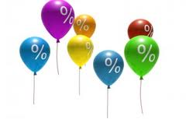 |  | ВНИМАНИЕ: ОТЛИЧНОЕ ПРЕДЛОЖЕНИЕ И УНИКАЛЬНАЯ ВОЗМОЖНОСТЬ ПОЛУЧИТЬ КАЧЕСТВЕННУЮ КОЛЛЕКЦИОННУЮ ОДЕЖДУ ПО ФАНТАСТИЧЕСКИМ ЦЕНАМ!!!
 |  | ООО "Джиронимо" 127576, г. Москва, ул. Новгородская 1, офис А110
 |  | ФОТО | Размеры | Количество размеров в размерном ряду | ЦЕНА ПО АКЦИИ | ВАШ ЗАКАЗ | Наличие (Шт.) | ИТОГО, руб. | 0.00
www.jollybambolly.com
 |  | Мини-коллекция CAMPIONE/ЧЕМПИОН (5-8 лет)

Рубашка на мальчика |  | 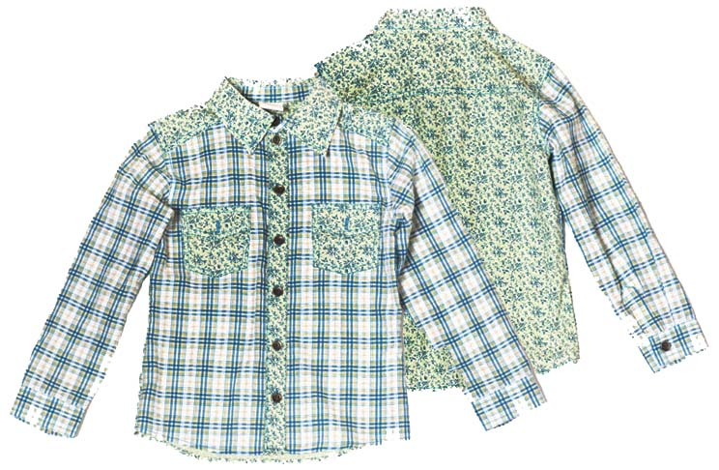 | 110 | 4 | 200р. |  | >150 | 0.00
Артикул: | JB 37B1121 |  | 116
синий/зеленый/клетка |  |  | 122
Состав ткани |  |  | 128
100% хлопок

Джемпер на мальчика |  | 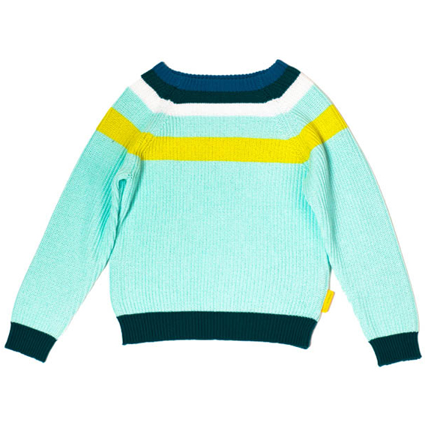 | 110 | 4 | 300р. |  | >150 | 0.00
Артикул: | JB 47B1121 |  | 116
св. бризовый |  |  | 122
Состав ткани |  |  | 128
65% хлопок, 35% акрил

Футболка дл. рукав на мальчика |  | 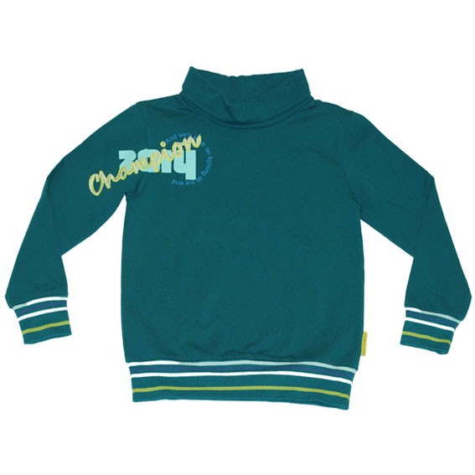 | 110 | 4 | 120р. |  | >150 | 0.00
Артикул: | JB 38B1121 |  | 116
т. Бирюзовый |  |  | 122
Состав ткани |  |  | 128
95% вискоза, 5% эластан

Футболка дл. рукав на мальчика |  | 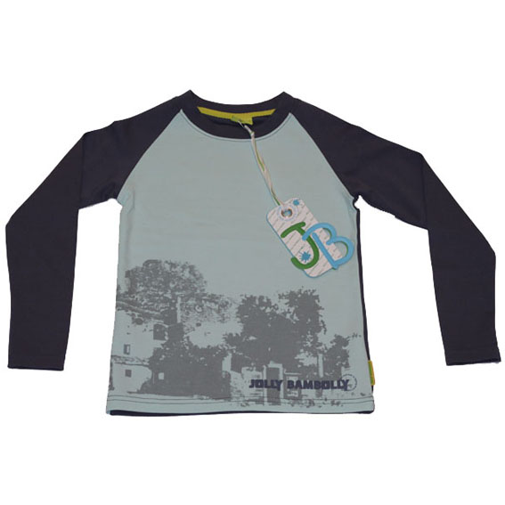 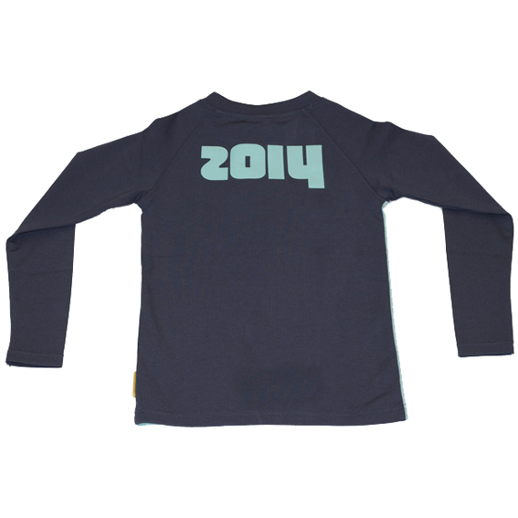 | 110 | 4 | 120р. |  | >150 | 0.00
Артикул: | JB 33B1122 |  | 116
т.серый/св.серый |  |  | 122
Состав ткани |  |  | 128
95% вискоза, 5% эластан

Футболка дл. рукав на мальчика |  | 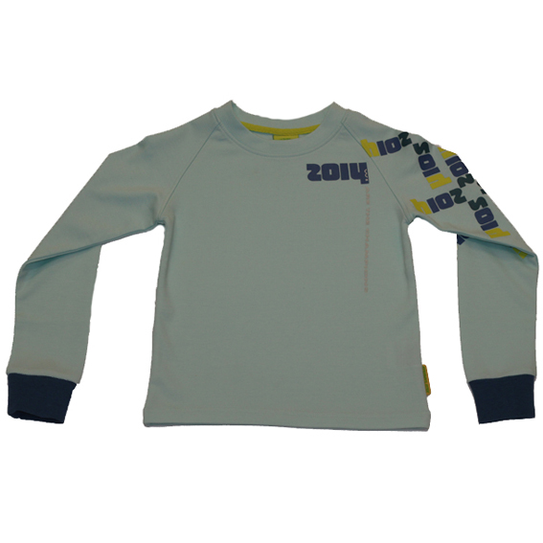 | 110 | 4 | 120р. |  | >150 | 0.00
Артикул: | JB 33B1121 |  | 116
серый |  |  | 122
Состав ткани |  |  | 128
Футболка дл. рукав на мальчика

Толстовка на мальчика |  | 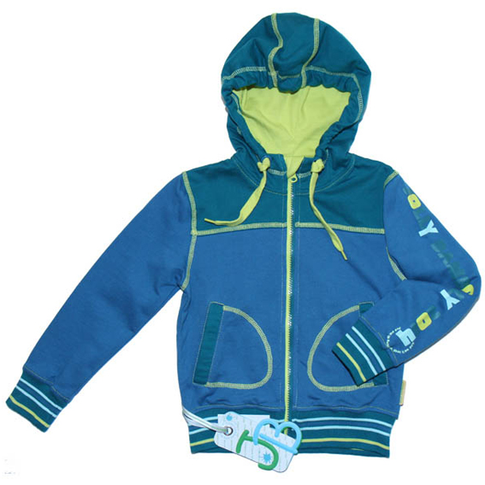 | 110 | 4 | 300р. |  | >150 | 0.00
Артикул: | JB 45B1121 |  | 116
голобой/бирюзовый |  |  | 122
Состав ткани |  |  | 128
100% хлопок

 |  | Мини-коллекция MECCANICO/МАЛЕНЬКИЙ МЕХАНИК (2-4 года)

Джемпер на мальчика |  | 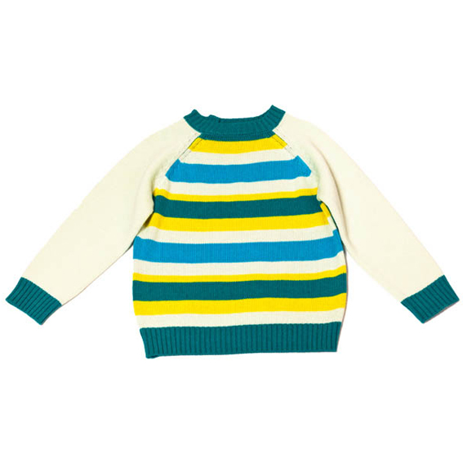 | 92 | 3 | 250р. |  | >70 | 0.00
Артикул: | JB 47B1111 |  | 98
бирюзой/молочный |  |  | 104
Состав ткани
80% хлопок, 20% шерсть

Джемпер на мальчика |  | 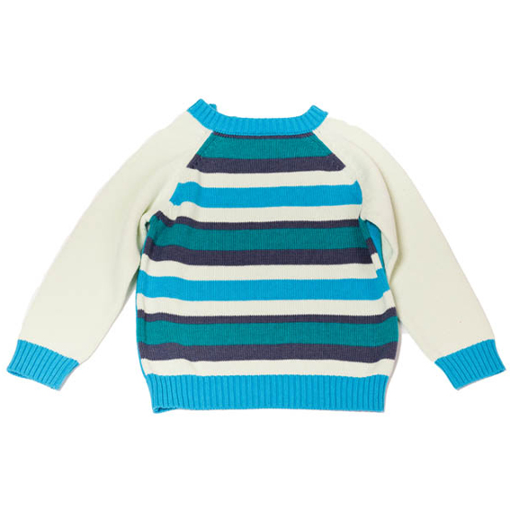 | 92 | 3 | 300р. |  | >50 | 0.00
Артикул: | JB 47B1111 |  | 98
голубой /св.серый |  |  | 104
Состав ткани
80% хлопок, 20% шерсть

Футболка дл. рукав на мальчика |  | 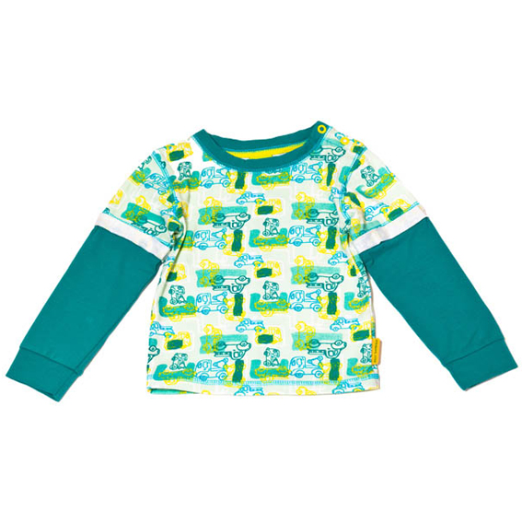 | 92 | 3 | 100р. |  | >150 | 0.00
Артикул: | JB 33B1113 |  | 98
бирюза/молочный |  |  | 104
Состав ткани
95% хлопок, 5% эластан

Футболка дл. рукав на мальчика |  | 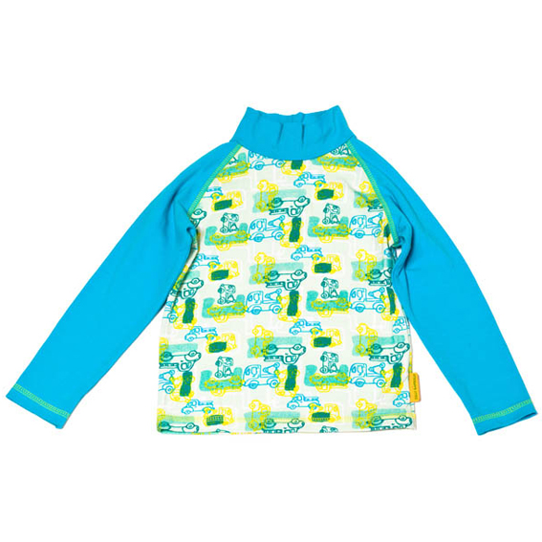 | 92 | 3 | 100р. |  | >50 | 0.00
Артикул: | JB 33B1112 |  | 98
голубой/молочный |  |  | 104
Состав ткани
95% хлопок, 5% эластан

Футболка дл. рукав на мальчика |  | 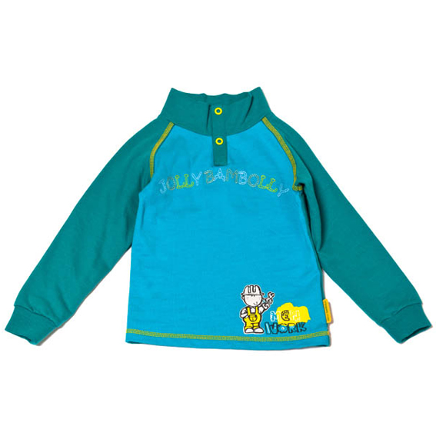 | 92 | 3 | 100р. |  | >60 | 0.00
Артикул: | JB 33B1111 |  | 98
бирюза/голубой |  |  | 104
Состав ткани
100% хлопок

Рубашка на мальчика |  | 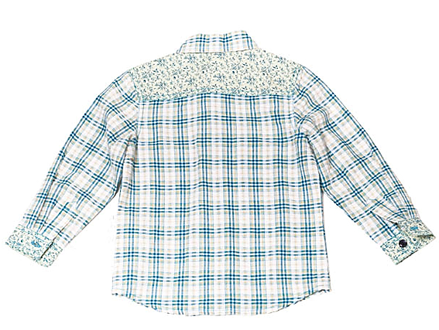 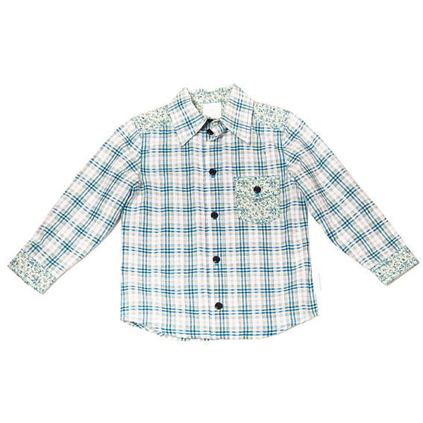 | 92 | 3 | 200р. |  | >150 | 0.00
Артикул: | JB 37B1111 |  | 98
синий/зеленый/клетка |  |  | 104
Состав ткани
100% хлопок

Комплект толстовка и брюки |  | 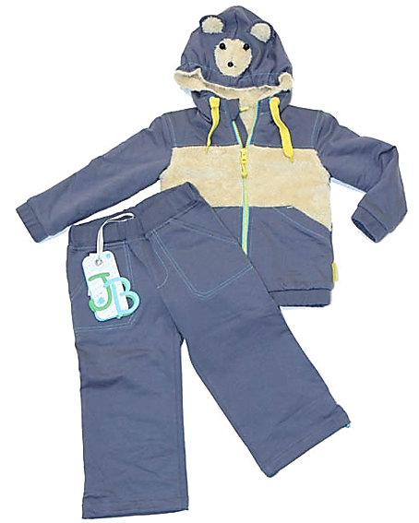 | 92 | 3 | 500р. |  | >30 | 0.00
Артикул: | JB 54B1111 |  | 98
т.серый/молочный |  |  | 104
Состав ткани
100% хлопок

ИТОГО |  |  |  |  |  | 0 | 0 | 0.00

